内容1
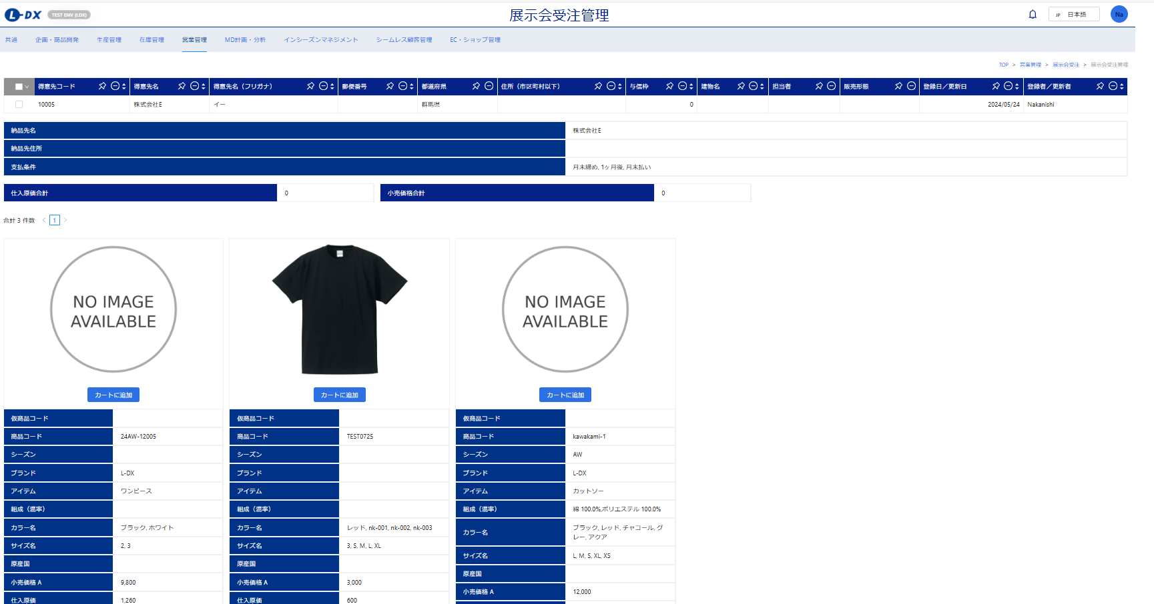
◆展示会受注管理画面でフィルター検索できるようにしてください。(得意先、店舗、商品グループ名)
◆展示会受注管理画面で得意先or店舗を選択、商品グループを選択して登録を押すと右記画面になるが、右記画面になると得意先選択画面に戻れなくなるので戻れるようにしてください。 |  |  |  |  | →→→→→→→→→→

 | 得意先 | 店舗 |  | 検索
 | ※コード、名称どちらでも検索できるようにしてください。

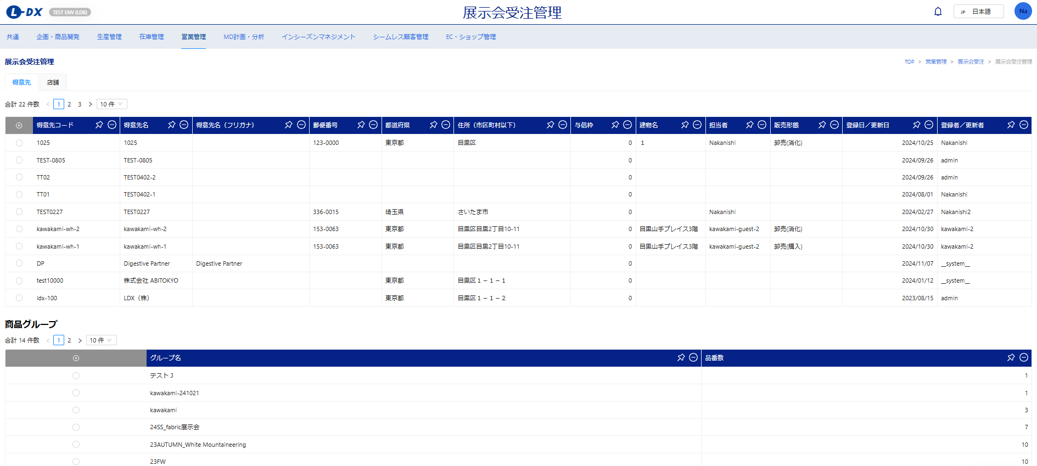

 | 商品グループ名 |  | 検索

内容2‐1
◆商品グループは品番単位で登録ではなくSKU単位にしてください。
◆商品グループの商品選択画面の検索フィルターにJANコード、カラー（コード/名称）、サイズ（コード/名称）、商品区分、アイテム、ブランド、グループ階層1～5を追加してください。
◆商品追加のモーダル内の検索フィルターにJANコード、カラー（コード/名称）、サイズ（コード/名称）、アイテム、ブランドを追加してください。
◆商品追加のモーダル内に「□対象SKUを含む商品も表示する」のチェックボックスを設置してください。
（例えばJANコード検索時にチェックをすると対象のJANを含む商品が全て表示される）
◆商品グループは展示会受注機能で使用するのでデフォルトでセットされる倉庫、仮想倉庫を設定できるようにしてください。

 |  | 検索フィルターにJANコード、カラー（コード/名称）、サイズ（コード/名称）、商品区分、アイテム、ブランド、グループ階層1～5を追加してください。

 |  | 倉庫 |  |  |  | この倉庫と仮想倉庫は展示会受注画面のときにデフォルトセットする内容です。（内容2-2参照）
 |  | 仮想倉庫
 |  |  | コードでも名称でもどちらでも検索できるようにする。

 |  | 商品コード | 商品名 | カラーコード | カラー名 | サイズコード | サイズ名 | JANコード | 小売価格 | シーズン | 展開年度 | 展開開始日 | アイテム | ブランド | 商品区分 | グループ階層1 | グループ階層2 | グループ階層3 | グループ階層4 | グループ階層5


□対象SKUを含む商品も表示する
 | 商品追加モーダル

 |  | 検索フィルターにJANコード、カラー（コード/名称）、サイズ（コード/名称）、アイテム、ブランドを追加

 |  | 商品追加のモーダル内に「□対象SKUを含む商品も表示する」のチェックボックスを設置してください。

内容2-2
◆展示会受注管理画面で得意先or店舗を選択、商品グループを選択して登録を押すと画像と商品情報(商品コード、シーズン、ブランドなど)が出てきますが商品情報として表示する内容ですが商品名を表示してください。
◆仕入原価の表示は不要ですので仕入原価合計と仕入原価の表示はナシにしてください。
◆合計数量を表示させてください
◆展示会受注管理の上部の表示内容を変更します。
◆カートに追加した後の挙動を修正します。

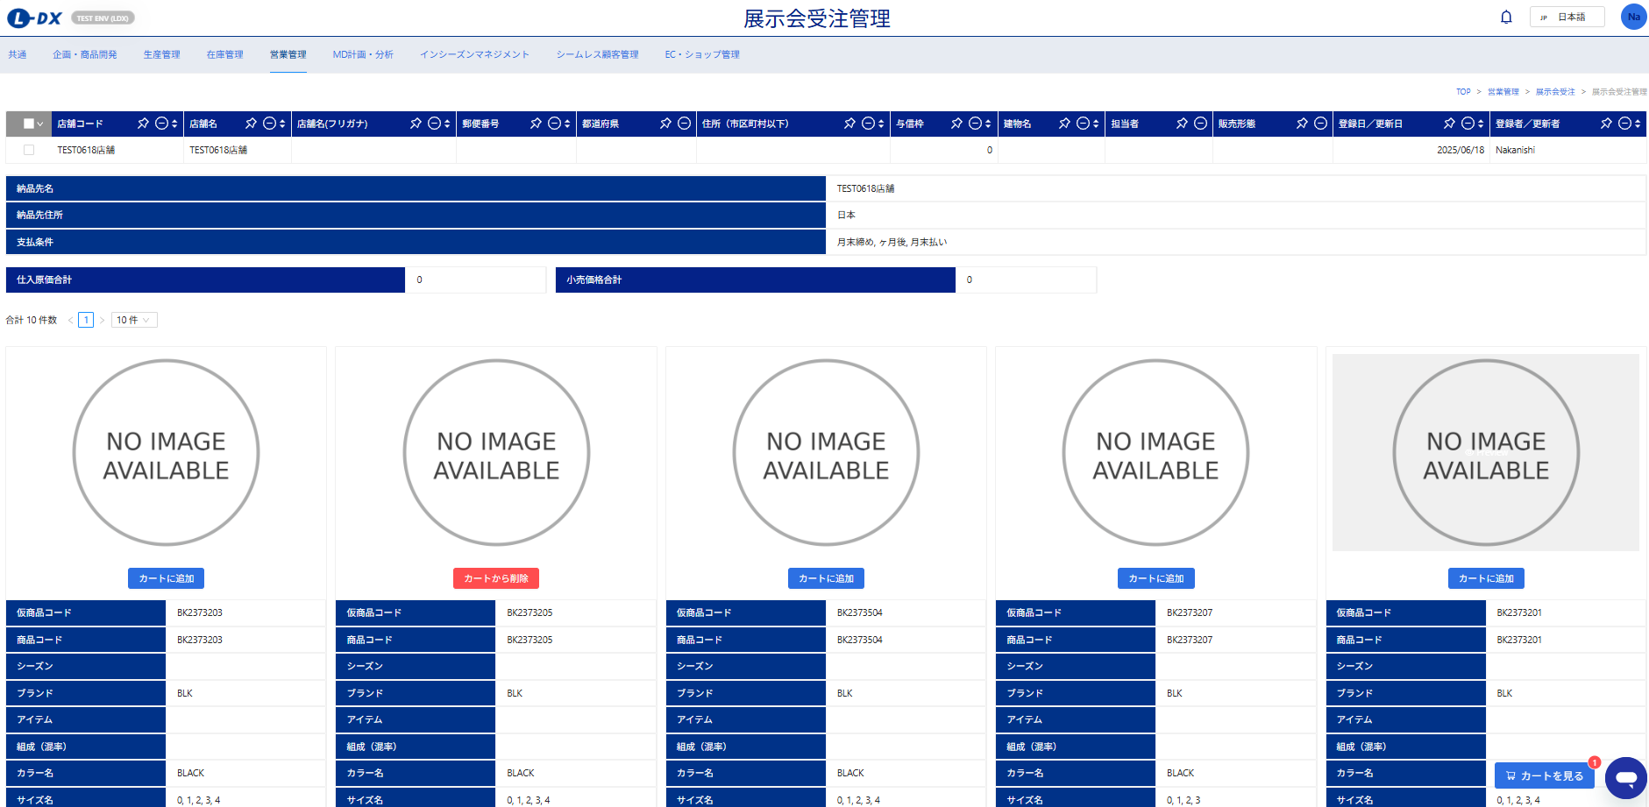
 |  |  | 受注登録画面と同じにしています。必須項目は得意先/店舗、受注日、計上部門、倉庫、仮想倉庫です。
 |  |  | 得意先/店舗は自動でセットされて編集不可
 |  |  | 注文処理番号 |  |  | タグ手配
 |  |  | 得意先/店舗コード |  |  | 倉庫 |  | 商品グループで設定した倉庫がデフォルトセットされる
 |  |  | 得意先/店舗名 |  |  | 仮想倉庫 |  | 商品グループで設定した仮想倉庫がデフォルトセットされる
 |  |  | 受注日 |  |  | 備考
 |  |  | 担当者
 |  |  | 計上部門
 |  |  | 請求方法
 |  |  | 利用通貨

 |  |  | 受注数量 |  |  | 小売価格合計
 |  |  |  | 自動で計算される

 |  |  | 商品コード
 |  |  | 商品名
 |  |  | ブランド
 |  |  | アイテム
 |  |  | シーズン
 |  |  | カラーコード
 |  |  | カラー名
 |  |  | サイズコード
 |  |  | サイズ名
 |  |  | 小売価格
 |  |  | 商品グループに入っていない、カラーとサイズは表示もしない。
 |  |  | 例＞
 |  |  | 商品AはWHITE/BLACK/NAVYでS/M/Lが商品マスタに登録されている
 |  |  | 商品グループＺには下記が登録されている
 |  |  | 商品A-WHITE-S
 |  |  | 商品A-WHITE-M
 |  |  | 商品A-WHITE-L
 | 「カートを見る」を押すと下記の画面に切り替わるが数量を入力して「一覧へ戻る」を押して一覧画面に戻っても上部の合計欄の数字は反映されていないため反映されるようにしてください |  | 商品A-BLACK-S
 |  |  | 商品A-BLACK-M

 |  |  | 右記のような表示になる→→→ |  |  | カラー名 | WHITE,BLACK
 |  |  |  |  |  | サイズ名 | S,M,L

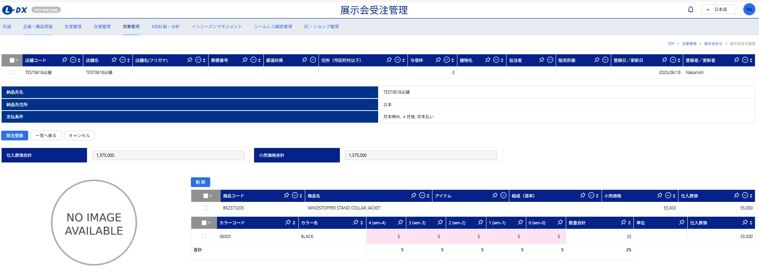

 |  |  | 例＞
 |  |  | 商品AはWHITE/BLACK/NAVYでS/M/Lが商品マスタに登録されている
 |  |  | 商品グループＺには下記が登録されている
 |  |  | 商品A-WHITE-S
 |  |  | 商品A-WHITE-M
 |  |  | 商品A-WHITE-L
 |  |  | 商品A-BLACK-S
 |  |  | 商品A-BLACK-M
 |  |  | 下記のように商品グループ入っていないNAVYは表示もされない。BLACKのLはグレーアウトして入力ができないようにする。

 |  |  | 商品コード | 商品名 | ブランド |  | アイテム | 小売価格
 |  |  | A | MILITARY JACKET | L-DX |  | JACKET | 17,000

 |  |  | カラーコード | カラー名 | S(S size) |  | M(M size) | L (L size) | 数量合計 | 単位
 |  |  | 001 | WHITE | 5 |  | 10 | 3 | 18
 |  |  | 999 | BLACK | 2 |  | 3 |  | 5
 |  | 合計 |  |  |  | 7 | 13 | 16

内容3
◆受注一覧、受注明細一覧の「受注納期」は「受注日」に文言変更をお願い致します。
◆受注一覧、受注明細一覧で受注日、受注確定日でも検索できるようにしてください(範囲検索できるようにしてください)
◆受注の登録時に「確定と引当」「確定」（その後は「引当」）ボタンがありますが引当ボタンを押したかどうか判断がつかないためステータスで分かるようにしてください。
確定だけされている場合は「確定」。引当ボタンも押されている場合は「確定＆引当」としてください。
上記の変更に伴って、受注ステータスの検索フィルターを複数選択できるようにしてください。（受注一覧、受注明細一覧）

 | 「受注日」という名称に変更をしてください
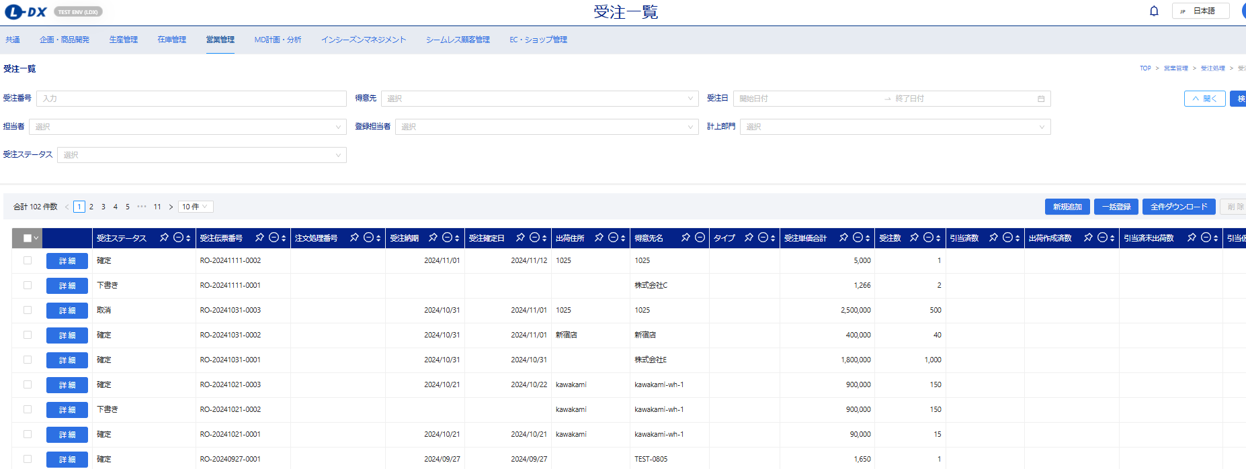

 |  | 受注確定日 | →

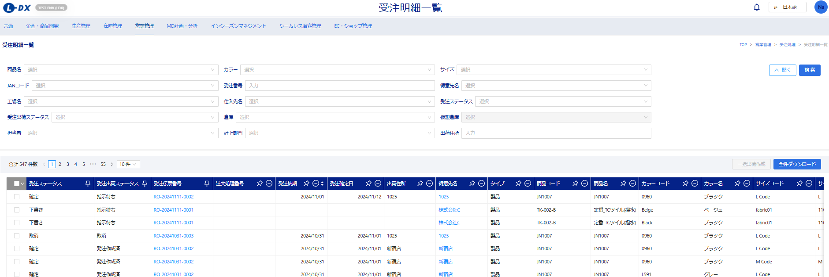

 |  | 受注日 | →
 |  | 受注確定日 | →

内容４
◆フィルターの追加
受注番号（複数選択）、注文処理番号（複数選択）、受注日（範囲指定）、受注確定日（範囲指定）、JANコード、商品（名称でもコードでも検索できるようにする）、カラー（名称でもコードでも）、サイズ（名称でもコードでも）ブランド（名称でもコードでも検索できるようにする）、アイテム（名称でもコードでも検索できるようにする）、グループ階層1～5、計上部門、担当者、倉庫、仮想倉庫
=上部の受注数合計、受注金額合計、粗利額合計もフィルター結果によって変動する
◆表示する項目を修正します。
内容を再度確認して、直すべきところは直してください
◆フィルターで仕入先と工場がラジオボタンで切り替わるようになっていますが、それぞれ独立させてください。
◆現在の仕様は発注書作成をすると集計から除外されますが、表示するときに選択できるようにできますか？
◆PDFイメージも作成しますので修正をしてください
◆Excelファイルの出力もできるようにしてください
念のため確認ですが、受注ステータスが「下書き」「取消」は集計されないようになっていますか？念のため確認してください。
集計されるのは「確定」「確定＆引当」です。
現在集計されるのはサービス品を含まない受注伝票ということですが、サービス品を含んでいる受注伝票も集計対象にしてください。（商品のみを集計です。） |  |  |  |  |  |  |  |  |  |  |  |  |  |  |  |  |  |  |  |  |  |  |  |  | ＜シナリオ＞
 |  |  |  |  |  | チェックをすると発注済みの商品も表示される。（デフォルトはチェック無） |  |  |  |  |  |  |  |  |  |  |  |  |  |  |  |  |  |  | ①商品Aが100枚受注確定された
 |  |  |  |  |  | 一度発注した商品が再度受注があり、すでに表示されている場合は発注済み受注伝票の数量、金額、粗利などが合算された数字になる。（右記にシナリオを記載します） |  |  |  |  |  |  |  |  |  |  |  |  | →→→→→→→→→→→→→→→→→→→→→→→→→→→→→→→→→→→ |  |  |  |  |  | ②商品Bが150枚受注確定された
 |  |  |  |  |  |  |  |  |  |  |  |  |  |  |  |  |  |  |  |  |  |  |  |  | ③商品Cが120枚受注確定された
 |  |  |  |  |  |  |  |  |  |  |  |  |  |  |  |  |  |  |  |  |  |  |  |  | ④商品A、商品Bの発注書作成を実行した
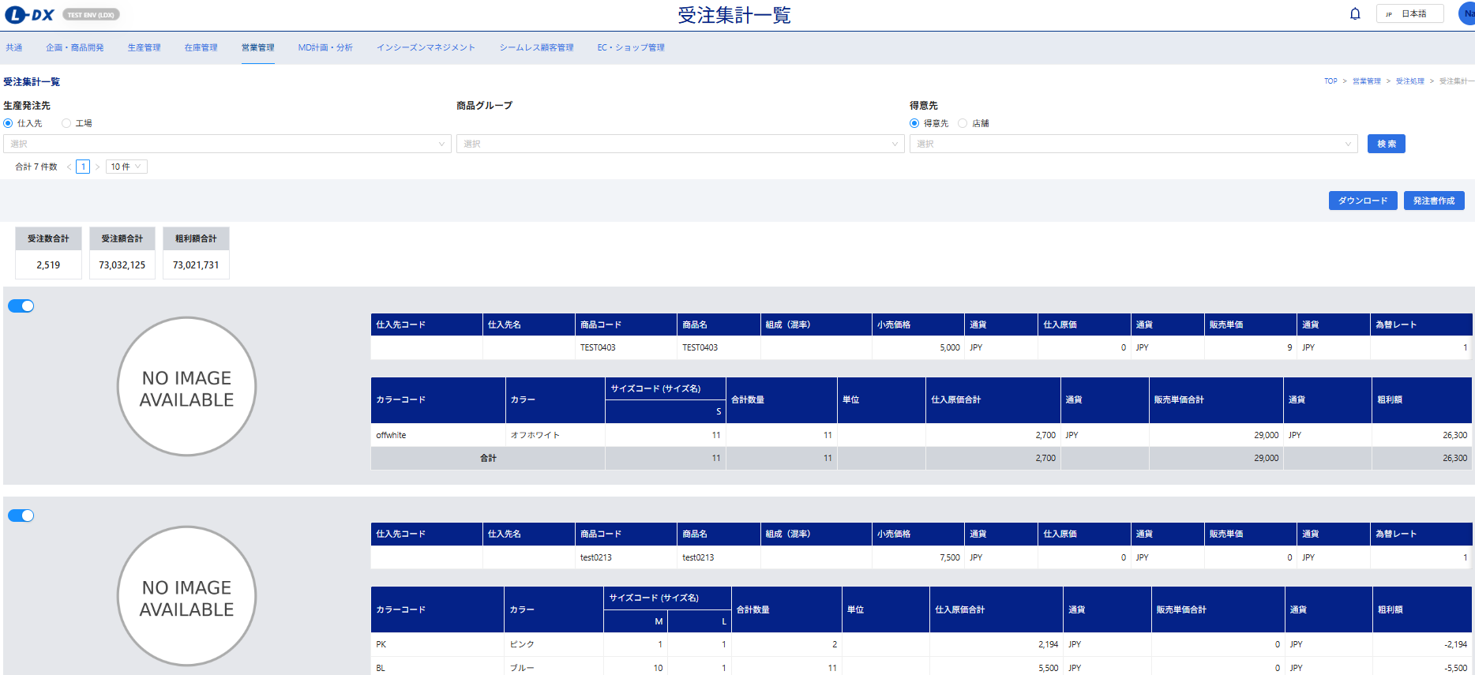
□発注済み商品も表示
 |  |  |  |  |  |  |  |  |  |  |  |  |  |  |  |  |  |  |  |  |  |  |  |  | ⑤商品Aが200枚受注確定された
 |  |  |  |  |  |  |  |  |  |  |  |  |  |  |  |  |  |  |  |  |  |  |  |  | ⑥発注済み商品も表示にチェックされていない状態
 |  |  |  |  |  |  |  |  |  |  |  |  |  |  |  |  |  |  |  |  |  |  |  |  | 商品A200枚、商品C120枚となっている
 |  |  |  |  |  |  |  |  |  |  |  |  |  |  |  |  |  |  |  |  |  |  |  |  | ⑦発注済み商品も表示にチェックした状態
 |  |  |  |  |  |  |  |  |  |  |  |  |  |  |  |  |  |  |  |  |  |  |  |  | 商品A300枚、商品B150枚、商品C120枚となっている
 |  |  |  |  |  |  |  |  |  |  |  |  |  |  |  |  |  |  |  |  |  |  |  |  | ⑧発注済み商品も表示にチェックした状態で商品A、商品B、商品Cの発注書作成を実行
 |  |  |  |  |  |  |  |  |  |  |  |  |  |  |  |  |  |  |  |  |  |  |  |  | ⑨発注済み商品も表示にチェックされていない状態
 |  |  |  |  |  |  |  |  |  |  |  |  |  |  |  |  |  |  |  |  |  |  |  |  | 表示なし
 |  |  |  |  |  |  |  |  |  |  |  |  |  |  |  |  |  |  |  |  |  |  |  |  | ⑩発注済み商品も表示にチェックした状態
 |  |  |  |  |  |  |  |  |  |  |  |  |  |  |  |  |  |  |  |  |  |  |  |  | 商品A300枚、商品B150枚、商品C120枚となっている

 |  |  |  | 商品マスタの品番単位の情報です。
 |  |  |  | 「販売単価」「通貨」「為替レート」は不要なので消してください(通貨は２つありますので２つとも消してください) |  |  |  |  |  |  |  |  |  |  |  |  |  |  |  |  | サイズコード（サイズ名）になっていません。直してください
 |  |  |  | 「組成（混率）」は不要なので消してください |  |  |  |  |  |  |  |  |  |  |  |  |  |  |  |  | 「仕入原価合計」＝上部の仕入原価×カラー単位の合計数量が入る
 |  |  |  | 「アイテム」「ブランド」「製品原価」「その他原価」「貿易諸経費（仮）」「原価率」を加えてください |  |  |  |  |  |  |  |  |  |  |  |  |  |  |  |  | 「販売単価合計」→「受注額合計」に日本語変更してください。
 |  |  |  | 「工場コード」「工場名」「製品ミニマム」を加えてください（商品マスタの情報です） |  |  |  |  |  |  |  |  |  |  |  |  |  |  |  |  | 「受注額合計」＝各受注の受注単価小計の合計が入る
 |  |  |  | 「受注合計数」を追加してください。※これは商品マスタの情報ではなく下部（オレンジの枠）に表示されている合計数です |  |  |  |  |  |  |  |  |  |  |  |  |  |  |  |  | 「通貨」は不要なので消してください

 |  |  |  |  |  |  |  |  |  |  |  |  |  |  |  |  |  |  |  |  | カラーコード | カラー名 | サイズコード（サイズ名） |  |  | 合計数量 | 単位 | 仕入原価合計 | 受注額合計 | 粗利額
 | 仕入先コード | 仕入先名 | 工場コード | 工場名 | 商品コード | 商品名 | 生産ミニマム | 受注合計数 | 小売価格 | 仕入原価 | 原価率 | 製品原価 | その他原価 | 貿易諸経費（仮） |  |  |  |  |  |  |  |  | S(30inch) | Ｍ(32inch) | L(34inch)
 | 999 | 二村商事 | 888 | 河上第二工場 | LDX505141 | Work Pants | 500 | 766 | 8,800 | 1,840 | 20.9% | 1,670 | 100 | 70 |  |  |  |  |  |  | 009 | BLACK | 52 | 101 | 81 | 234 | 枚 | 430,560 | 783000 | 352,440
 |  |  |  |  |  |  |  |  |  |  |  |  |  |  |  |  |  |  |  |  | 012 | CHARCOAL | 29 | 35 | 30 | 94 | 枚 | 172,960 | 303000 | 130,040
 |  |  |  |  |  |  |  |  |  |  |  |  |  |  |  |  |  |  |  |  | 077 | NAVY | 30 | 38 | 32 | 100 | 枚 | 184,000 | 341000 | 157,000
 |  |  |  |  |  |  |  |  |  |  |  |  |  |  |  |  |  |  |  |  | 102 | BEIGE | 100 | 125 | 113 | 338 | 枚 | 621,920 | 1072000 | 450,080
 |  |  |  |  |  |  |  |  |  |  |  |  |  |  |  |  |  |  |  |  | 合計 |  | 211 | 299 | 256 | 766 |  | 1,409,440 | 2,499,000 | 2,499,000
 |  |  |  |  |  |  |  |  |  |  |  |  |  |  |  |  |  |  |  |  | ※並び順はカラーマスタ、サイズマスタの並び順に従ってください

 | PDFイメージ
 | 商品グループ：2025SS展示会 |  |  |  |  |  |  |  |  |  |  |  |  |  |  |  |  |  | 1 / 1
 | PDF作成日：2024/9/25 |  |  |  |  |  | 受注集計

 |  | 受注数合計 | 受注額合計 | 粗利額合計
 |  | 1,275 | 4,563,000 | 3,458,470

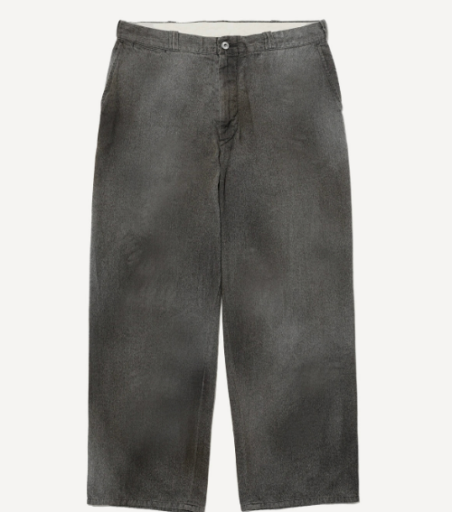
 |  |  |  |  | 仕入先コード | 仕入先名 | 工場コード | 工場名 | 商品コード | 商品名 | 生産ミニマム | 受注合計数 | 小売価格 | 仕入原価 | 原価率 | 製品原価 | その他原価 | 貿易諸経費（仮）
 |  |  |  |  | 999 | 二村商事 | 888 | 河上第二工場 | LDX505141 | Work Pants | 500 | 766 | 8,800 | 1,840 | 20.9% | 1,670 | 100 | 70

 |  |  |  |  |  |  | カラーコード |  | カラー名 |  | サイズコード（サイズ名） |  |  | 合計数量 | 単位 | 仕入原価合計 | 受注額合計 | 粗利額
 |  |  |  |  |  |  |  |  |  |  | S(30inch) | Ｍ(32inch) | L(34inch)
 |  |  |  |  |  |  | 009 |  | BLACK |  | 52 | 101 | 81 | 234 | 枚 | 430,560 | 783,000 | 352,440
 |  |  |  |  |  |  | 012 |  | CHARCOAL |  | 29 | 35 | 30 | 94 | 枚 | 172,960 | 303,000 | 130,040
 |  |  |  |  |  |  | 077 |  | NAVY |  | 30 | 38 | 32 | 100 | 枚 | 184,000 | 341,000 | 157,000
 |  |  |  |  |  |  | 102 |  | BEIGE |  | 100 | 125 | 113 | 338 | 枚 | 621,920 | 1,072,000 | 450,080
 |  |  |  |  |  |  | 合計 |  |  |  | 211 | 299 | 256 | 766 |  | 1,409,440 | 2,499,000 | 2,499,000


 |  |  |  |  | 仕入先コード | 仕入先名 | 工場コード | 工場名 | 商品コード | 商品名 | 生産ミニマム | 受注合計数 | 小売価格 | 仕入原価 | 原価率 | 製品原価 | その他原価 | 貿易諸経費（仮）
 |  |  |  |  | 999 | 二村商事 | 888 | 河上第二工場 | LDX321918 | Work Jacket | 500 | 509 | 12,000 | 2,170 | 18.1% | 1,950 | 150 | 70

 |  |  |  |  |  |  | カラーコード |  | カラー名 |  | サイズコード（サイズ名） |  |  | 合計数量 | 単位 | 仕入原価合計 | 受注額合計 | 粗利額
 |  |  |  |  |  |  |  |  |  |  | S(S) | Ｍ(M) | L(L)
 |  |  |  |  |  |  | 009 |  | BLACK |  | 35 | 67 | 54 | 156 | 枚 | 338,520 | 615,000 | 276,480
 |  |  |  |  |  |  | 012 |  | CHARCOAL |  | 19 | 23 | 20 | 62 | 枚 | 134,540 | 254,000 | 119,460
 |  |  |  |  |  |  | 077 |  | NAVY |  | 20 | 25 | 21 | 66 | 枚 | 143,220 | 256,000 | 112,780
 |  |  |  |  |  |  | 102 |  | BEIGE |  | 67 | 83 | 75 | 225 | 枚 | 488,250 | 939,000 | 450,750
 |  |  |  |  |  |  | 合計 |  |  |  | 141 | 198 | 170 | 509 |  | 1,104,530 | 2,064,000 | 959,470

 | 右上にページ数を入れる
 | 左上に商品グループを記載する
 | 左上にPDF作成日を入れる
 | 表には色を付けてください。
 | 色は棚卸登録画面の棚番別ファイル（PDF）と合わせてください。
 | 1ページに3品番入るようにできますか？
 | 仕入先名、工場名、商品コード、商品名、カラー名、サイズ名は長くなる可能性があるので幅を広めに取る。

 | Excelファイルイメージ
 | 仕入先コード | 仕入先名 | 工場コード | 工場名 | 商品コード | 商品名 | 生産ミニマム | 小売価格 | 仕入原価 | 原価率 | 製品原価 | その他原価 | 貿易諸経費（仮） | カラーコード | カラー名 | サイズコード | サイズ名 | 受注数合計 | 受注金額合計 | 仕入金額合計 | 粗利金額合計

